Estadísticas
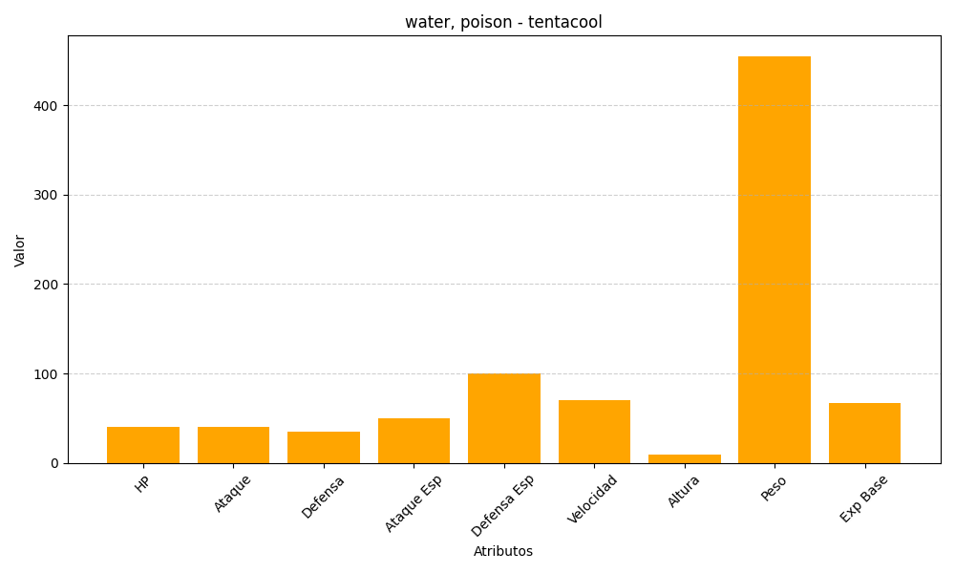
ID | Nombre | Tipo | HP | Ataque | Defensa | Ataque Especial | Defensa Especial | Velocidad | Altura | Peso | Experiencia Base
72 | tentacool | water, poison | 40 | 40 | 35 | 50 | 100 | 70 | 9 | 455 | 67

